BLASTING MACHINE
ONKAR ENGINE & GENERATOR (P) LIMITED

प्रोडक्ट नाम | वॉटर हीटर अमिका | Work Instruction |  |  |  | हस्ताक्षर | सुपरवाइज़र | इंजीनियर | मैनेजर
डॉक्यूमेंट नंबर | OM/WI/08
इफेक्टिव डेट | 24.10.19
कार्य निर्देश
रेविजन नंबर | 1
ऑपरेशन नंबर | 10A
कार्य का नाम :ब्लास्टिंग मशीन |  |  |  |  | विभाग :ब्लास्टिंग
व्यवस्थित दृष्टिकोण |  |  | नं. | कार्य प्रणाली | नं. | 5S |  | सेफ्टी इंस्ट्रक्शन
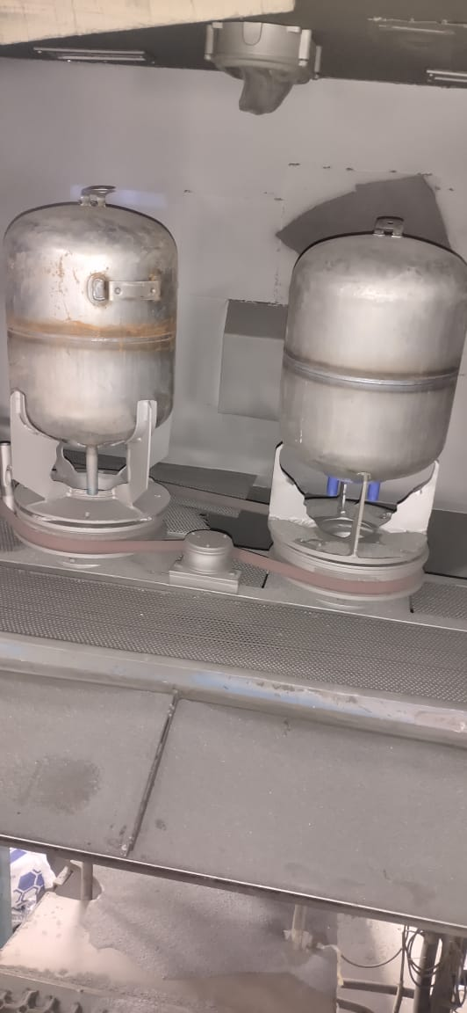 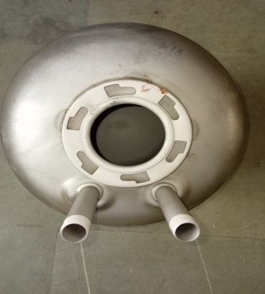 |  |  | 1 | सर्वप्रथम अपने आस पास के कार्य स्थल को साफ़ करे। | 1 | कार्यस्थल साफ सुथरा रखें। |  | Use | Not Use
 |  |  | 2 | ब्लास्टिंग मशीन में ब्लास्टिंग ग्रिट कि जाँच करे और ग्रिट कम होने पर ब्लास्टिंग मशीन में उचित मात्रा में ग्रिट भरे I | 2 | कार्यस्थल पर आवश्यक सामान ही रखें।
 |  |  | 3 | मशीन चलने से पहले सेफ्टी से सम्बंधित ग्लव्स मास्क एअर प्लग और चश्मे को पहने I मशीन को टैंक के अनुसार सेट करे I | 3 | टूल, गेज आदि को निर्धारित स्थान पर रखें।
 |  |  | 4 | सर्व प्रथम लेफ्ट साइड वाली ब्लास्टिंग गन जो टैंक के बॉटम सेक्शन में ब्लास्टिंग करती है लोड करे I | 4 | टूल, गेज आदि सामान को गैंगवे पर ना रखें।
 |  |  | 5 | बॉटम ब्लास्टिंग किये हुए टैंक को राइट साइड गन में लोड करे जिससे उसके साइड वाल और टॉप और नैक रिंग में ब्लास्टिंग होगी और नए दुसरे टैंक को लेफ्ट साइड लोड करे I | 5
 |  |  | 6 | इस प्रकार प्रत्येक साईकल पर एक टैंक की कम्पलीट ब्लास्टिंग होगी, जिसे मशीन से अनलोड करे और एयर क्लीनिंग के लिए आगे दे I | 6
 |  |  | 7 | टैक की एयर क्लीनिंग के बाद इसे उचित स्थान पर रखने के लिए आगे बढाये I | 7
प्रमुख नियत्रण बातें |  |  |  | पार्ट्स | नं. | इकुएपमेंट / जिग / फिक्सचर / मशीन
Contents/ Spec. | Frequencey | Contents/ Spec. | Frequencey
टैंक गीला नहीं होना चाहिये I | 100 दृस्य |  | 100 दृस्य | 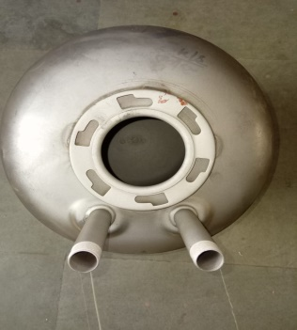 | 1 | 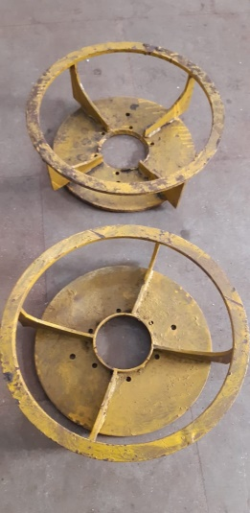
 | 100 दृस्य |  |  |  | 2
Note :-(1)- समझ न आने या किसी भी परेशानी में सुपरवाइजर से संपर्क करें।
(२)- रिवर्क करने के लिए सुपरवाइजर से निर्देश लें।
हमारी प्राथमिकता - सुरक्षा , गुणवत्ता व उत्पादतकता

